Forside
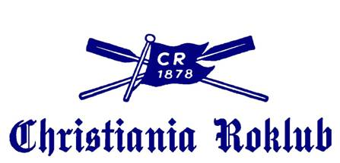
NORGESMESTERSKAPENE 2018

og Christiania Roklubs Jubileumsregatta

Årungen Rostadion
Lørdag 22. og søndag 23. September 2018

TREKNINGSLISTE
Revisjon A 14.09.2018

Arrangør:
Christiania Roklub

